Basis assortiment
 | BASIS ASSORTIMENT V3.0

NR. | element | afbeelding | omschrijving / technische specificaties | afwerking/kleur | afmeting
CO.KR.01a | Kruk | 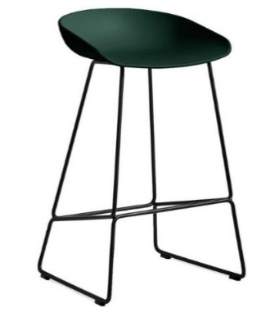 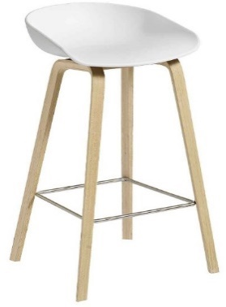 | Kruk met kunsstof kuip of beklede zitting | Voorkeur kleuren en afwerking aansluitend op huidig assortiment. Daarnaast te verkrijgen met zowel houten poten als stalen frame. Afneembare en goed schoon te houden bekleding. | zithoogte ca 65 cm
CO.KR.01b | Kruk | zie CO.KR.01a | zie CO.KR.01a | zie CO.KR.01a | zithoogte ca 76 cm
CO.KS.01 | Koppelbare stoel | 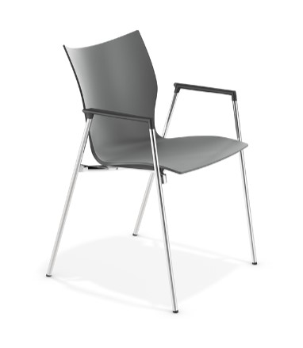 | Koppelbare stoel welke voldoet aan de norm EN14703, frame koppelbaar d.m.v. een in het frame geintregeerd koppelsysteem, waarvoor geen losse koppelstukken nodig zijn. Kunststof kuip, 4-poots staal verchroomd, Met of zonder armleuningen, Mogelijkheid tot schrijfblad, Stapelbaar tot ten minste 10 stoelen, | Voorkeur heeft zwart en grijs kunststof kuipen, verchroomde poten (of poedercoat). Mogelijkheid tot opdekstoffering. | zithoogte ca 46 cm
CO.SC.01 | Stoel, communty standaard | 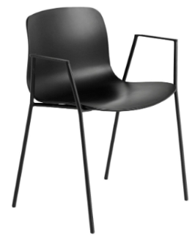 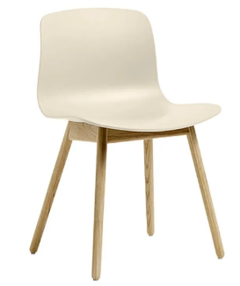 | Community stoel, 4-poots onderstel hout of staal, Bij het stalen frame dient de stoel stapelbaar te zijn. Zowel met als zonder armleuningen. | Voorkeur kleuren en afwerking aansluitend op huidig assortiment. Mogelijkheid tot opdekstoffering. Afneembare en goed schoon te houden bekleding. | zithoogte ca 45 cm
LE.BS.01 | bureaustoel student | 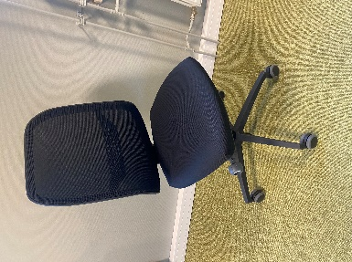 | Bureaustoel zonder armleuningen. Lendensteun is in hoogte verstelbaar. Onderdelen makkelijk vervangbaar i.v.m. intensief gebruik | Volledig zwarte bekleding minimaal 100.000 martindale, netwaeve rug, vijfteens voetenkruis uit 1 geheel (exclusief wielen). | Zithoogte verstelbaar van 41 tot 51 cm. Zitvlak min 40 cm breed en 44 cm diep. Zitdiepte verstelbaar van 38 tot 44 cm. Voor- en achterzijde zitting zijn afgerond. Rugleuning min 40 en max 46 cm breed. Rugleuning is minimaal 37 cm hoog.
LE.CT.01 | Computertafel | 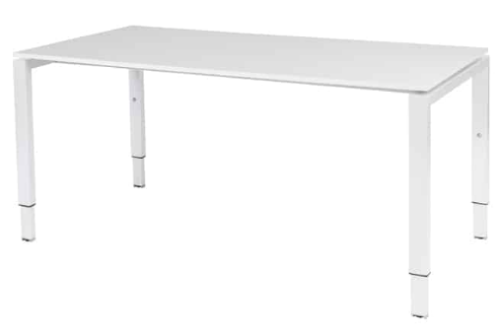 | Computertafel, rechthoekig blad, kabelgoot , 4-poots vast onderstel handmatig in hoogte te verstellen, Op de rand van de tafel 2 x opbouw-contactdozen gemonteerd met ieder 2 stopcontacten, die zijn gekoppeld aan een stekkerblok in de kabelgoot. De stekkerblok in de kabelgoot is v.v. 4 contactdozen en een aansluitsnoer van ca 3,5 meter. | Voorkeur voor wit onderstel en wit blad. Onderstel gelakt staal, Blad melamine, dikte ca 25 mm | Blad 160 x 80 cm, of 180 x 80 cm. circa 76 cm hoog.
LE.LS.01 | lesstoel | 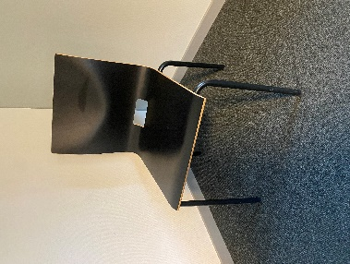 | Lesstoel, multiplex kuip met CPL-toplaag of kunststof kuip welke sterk, krasbestendig, slijtvast en kleurecht is. 4-poots stalen frame slijtvast Stapelbaar, Zithoogte 45 cm. | Voorkeur voor zwarte kuip of witte kuip en daarbij zwarte of witte poten | zithoogte 45 cm
LE.LT.01 | lestafel | 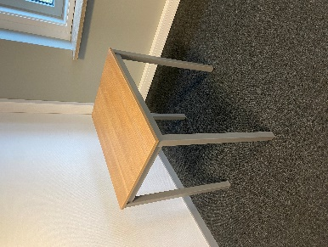 | Lestafel. Rechthoekig blad HPL of melamine, dikte ca 18 mm 4-poots onderstel, Slijtvaste vloerdoppen voor een zachte ondergrond. Hoogte 75 cm | Aansluitend op het huidige meubilair. Huidige afwerking: blad: licht noten, Frame: donker aluminium. | hoogte 76 cm blad 70 x 50 cm
OF.AP.01a | Akoestisch paneel | 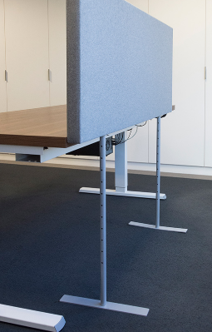 | Akoestisch/geluids absoberend materiaal (minimaal Aw 0.90), Paneel volledig gestoffeerd , Makkelijk verplaatsbaar, In hoogte verstelbaar 110 - 130 cm | Huidige stoffering: Facet, kleur Dolphin 180 grijs. de stalen poten in de kleur wit | B160 x D5 - 8 cm
OF.AP.01b | Akoestisch paneel | Akoestisch paneel | zie OF.AP.01a | zie OF.AP.01a | B140 x D5 - 8 cm
OF.AP.01c | Akoestisch paneel | Akoestisch paneel | zie OF.AP.01a | zie OF.AP.01a | B180 x D5 - 8 cm
OF.BM.01 | Bureaustoel medewerker | 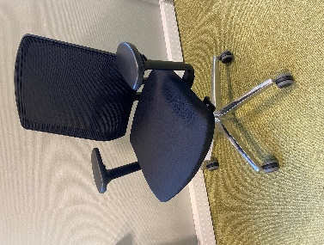 | Voldoet aan NPR 1813, | netweave rug, volledig zwart gestoffeerd, vijfteens kruisvoet alluminium of kunststof gepolijst. | Zithoogte verstelbaar van 41 tot 55 cm. Zitvlak min 40 cm breed en 44 cm diep. Zitdiepte verstelbaar van 38 tot 48 cm. Voor- en achterzijde zitting zijn afgerond. Rugleuning min 36 en max 46 cm breed. Rugleuning is minimaal 37 cm hoog. Lendensteun is in hoogte verstelbaar. Armleggers min 5 cm breed en 20 cm lang. Armleggers verstelbaar van 20 tot 30 cm. Afstand armleggers instelbaar van 36 tot 51 cm.
OF.BU.01a | Bureau, zit/sta elektrisch verstelbaar | 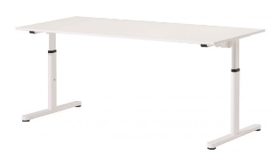 | Rechthoekig blad, T-poot onderstel, In hoogte verstelbaar van 65 tot 85 cm, Opbouwcontactdoos met 2 x 230V en 1xUSB-C, Gebruiksvriendelijke maar stevige kabelgoot 2-zijdig toegankelijk en v.v. stekkerblok met 4 x 230V. Stekkerblok in kabelgoot is v.v. een aansluitsnoer van ca 3,5 meter. Blad is geschikt voor optische- en lasermuizen. | onderstel wit, blad ca 18-25 mm hard kunsstof HPL of Melamine in de kleur wit | blad B160 x D80 cm
OF.BU.01b | Bureau, zit/sta elektrisch verstelbaar | zie OF.BU.01a | zie OF.BU.01a | zie OF.BU.01a | blad B140 x D80 cm
OF.BU.02a | Bureau, slinger verstelbaar | 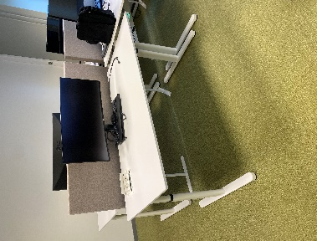 | Rechthoekig blad, In hoogte verstelbaar van 65 tot 85 cm T-poot onderstel, Draaibare inbouwcontactdoos in blad met 2 x 230V en 1 x USB-C, Gebruiksvriendelijke maar stevige kabelgoot 2-zijdig toegankelijk met stekkerblok 3 x 230V. Stekkerblok in kabelgoot is v.v. een aansluitsnoer van ca 3,5 meter. | onderstel kleur wit, blad ca 18-25 mm hard kunsstof HPL of Melamine in de kleur wit | blad B160 x D80 cm
OF.BU.02b | Bureau, slinger verstelbaar | zie OF.BU.02a | zie OF.BU.02a | zie OF.BU.02a | blad B140 x D80 cm
OF.CA.01 | Stiltecabines | 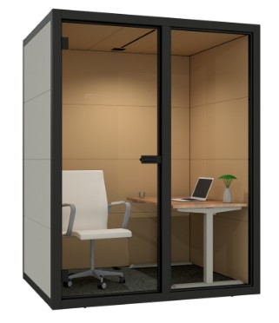 | Stilte cabine, Verplaatsbaar/flexibel, Met of zonder vloer, Gebruiksklaar (plug 'n play); v.v. ventilatie met minimaal ventialtiedebiet van 43.2 m3 per uur (klasse A, PvE Frisse scholen), verlichting 500 lux (klasse A, PvE Frisse scholen), stroompunten, Bewegingssensor, Makkelijk aan te passen naar gebruik (werkplek of overlegruimte), In verschillende varianten en grotes te verkrijgen, Akoestisch, Geluidsreducerend Klasse A+ volgens ISO 23351-1 (minimaal 33 dB), v.v. noodzakelijk meubilair, exclusief bureaustoel. | Zwart frame, bekleding en kleur aan te passen op de omgeving waar de cabine geplaatst wordt. | In verschillende varianten te verkrijgen waaronder: Telefoon cabine, stilte werkplek voor 1 persoon, overleg ruimte voor 2 personen. Werkplek voor 2 personen
OF.VS.01 | vergaderstoel standaard | 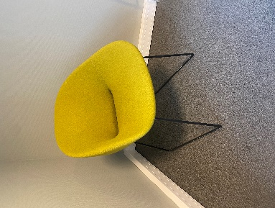 | Vergaderstoel, diverse modellen, volledig gestoffeerde zitting en rug, stalen frame, comfortabel. | Zwart frame, bekleding in verschillende stoffen en kleurstellingen. | zithoogte ca 45 cm
OF.PS.01 | projectstoel | 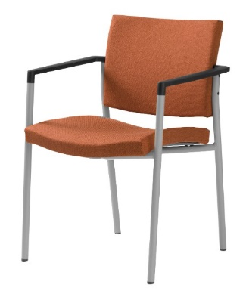 | 4-poots projectstoel, comfortabel, stapelbaar, v.v. armleggers, stoffen zitting en rug, poedercoat stalen frame, zitting en rug makkelijk te vervangen indien beschadigd/vies. | bekleding en kleur aangepast aan de omgeving. Minimaal 100.000 martindale. | zithoogte ca 45 cm
OF.VT.01b | Vergadertafel 6/8 pers. | 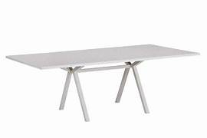 | Vergadertafel 6/8 persoons, HPL of melamine blad ca 1,8 - 2,5 cm dik, Mogelijkheid tot elektrificatie waarin bekabeling netjes is weggewerkt onder het blad. Frame 4-poots metaal, poten niet op de hoeken maar terugliggend onder het blad | onderstel kleur wit, blad hard kunsstof HPL in de kleur wit | Hoogte ca 75 cm,
OF.VT.01d | Vergadertafel 12 pers. | 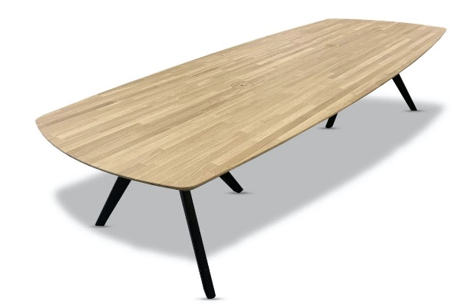 | Vergadertafel 12 persoons, HPL of melamine blad ca 1,8 - 2,5 cm dik, Mogelijkheid tot elektrificatie waarin bekabeling netjes is weggewerkt onder het blad. Frame 4-poots metaal, poten niet op de hoeken maar terugliggend onder het blad. | Tafelblad in verschillende laminaten en kleurstellingen. Tafelblad in verschillende vormen en afmetingen. | Hoogte ca 75 cm,
CO.TS.01 | Standaard tafel | 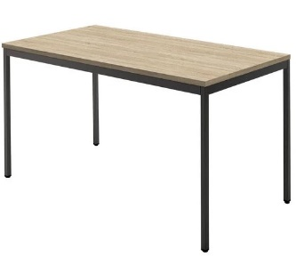 | Tafel, standaard 4-poots. Vierkante stalen poten. In verschillende maten bladen. | Tafelblad in verschillende laminaten en kleurstellingen en ca 18 mm dik | Hoogte ca 75 cm,

